コミット取り消しについて
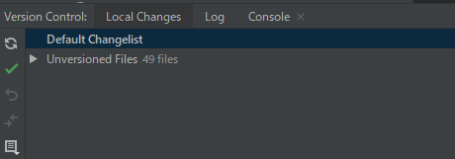
① | 取り消したいコミットを選択して、右クリック「Revert Commit」
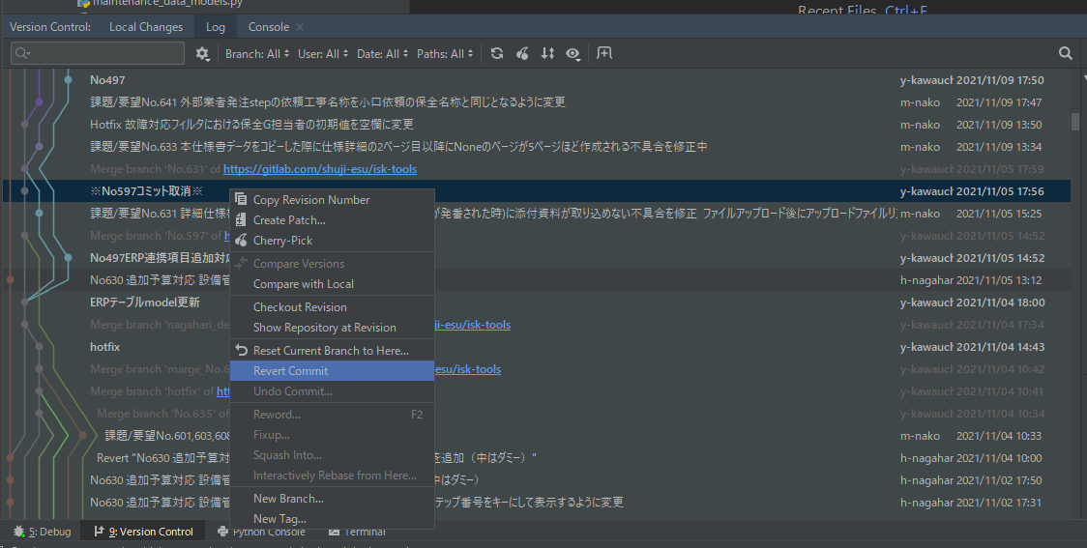

② | 取り消したいコミットを選択して、右のフォルダ最上階を右クリックで「Revert Selected Changes」
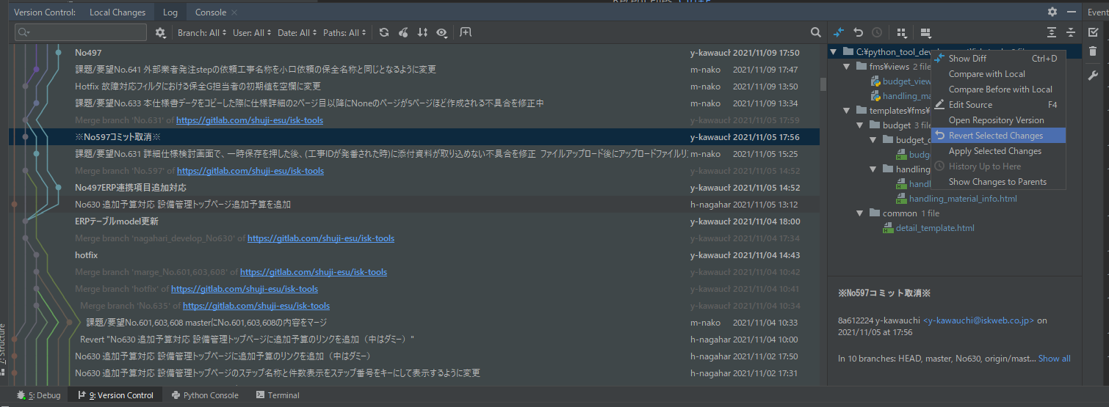

 | ローカルチェンジとなるため、コミットする。

